Накладная-№3
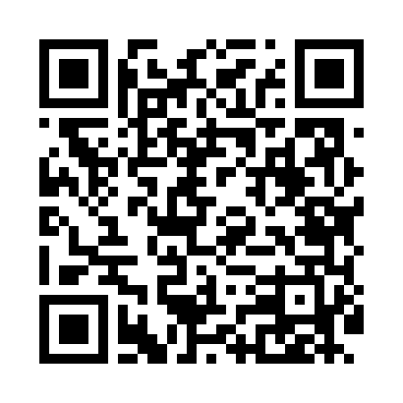
Номер товарно-транспортной накладной: |  |  | Торговый представитель: Kamol aka
Поставщик: Toshkent falcon fly 2 |  |  | Телефон торгового представителя: +998979626299
Дата отгрузки: 16.10.2025 |  |  | Контрагент: Dona zakass
Дата консигнации: |  |  | Адрес:
Доставщик: |  |  | Телефон:
Телефон доставщика:
Время заказа: 16.10.2025 14:12:25
№ | Штрих-код | Название товаров (работ,услуг) | Количество | Количество в кейсе | Цена | Сумма
 |  |  | 100 |  |  | 125.2
1 | 6920241167444 | Пластмас салатница 61005 DB-67-44 | 40 | 40 шт. | 0.80 | 32
2 | 6920250467429 | Пластмасса пиёла 021-50 DB-67-42-1 | 40 | 40 шт. | 1.20 | 48
3 | 2024022317357 | Стеклянная Чашка Тарелкой Бардак DB-132-1 | 4 | 4 шт. | 4.50 | 18
4 | 6914021450024 | Чайник заварочный, стеклянный желтого цвета 1 L DB-78-34 | 8 | 8 шт. | 2 | 16
5 | 6916364132117 | Стеклянная подставка для чайника (Шам) DB-132 -11 | 8 | 8 шт. | 1.40 | 11.20
Итого: 125.2$|->UZS: 1,565,000.00

